상품제안서
이노젠 와이즈 듀얼 단자 보호 수납형 도킹 일체형 보조배터리 5000mAh | 상품코드: F31822

 |  |  |  |  |  |  | 02-412-0044 | www.easy1.co.kr
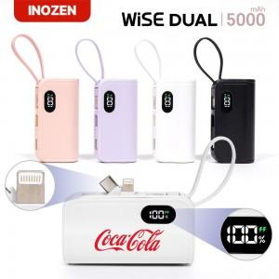

【상세/제작정보】 | 박스당 택배비 : 박스당 4000원(vat별도) 박스당 입수량 : 50개

【인쇄/포장옵션】 | 레이저, 풀칼라 / 포장지포장

【공급단가】 | 수량 | 50~ | 100~ | 500~ | 1,000~ | 2,000~
*VAT별도 | 단가 | 5,500원 | 5,410원 | 5,280원 | 5,140원 | 5,060원

【상품 URL】 | http://www.easy1.co.kr/src/goods_detail.php?gdno=31822

